상품제안서
메모형 점착메모지 (HS-70-05) | 상품코드: S22267

 |  |  |  |  |  |  | 02-713-8555 | www.synergygift.co.kr
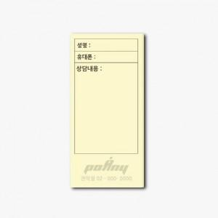 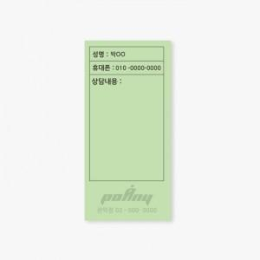

【상세/제작정보】 | 먹1도 인쇄 무료, 내지 색상은 칼선 데이터에 꼭 기입해주세요

【인쇄/포장옵션】 | 먹1도 / OPP(비닐)

【공급단가】 | 수량 | 500~ | 1,000~ | 3,000~ | 5,000~ | 10,000~
*VAT별도 | 20매 | 290원 | 290원 | 280원 | 260원 | 260원
 | 30매 | 440원 | 430원 | 420원 | 400원 | 390원
 | 50매 | 570원 | 550원 | 540원 | 510원 | 500원
 | 100매 | 1,170원 | 1,140원 | 1,100원 | 1,050원 | 1,030원

【상품 URL】 | https://www.synergygift.co.kr:443/src/goods_detail.php?gdno=22267

